画面
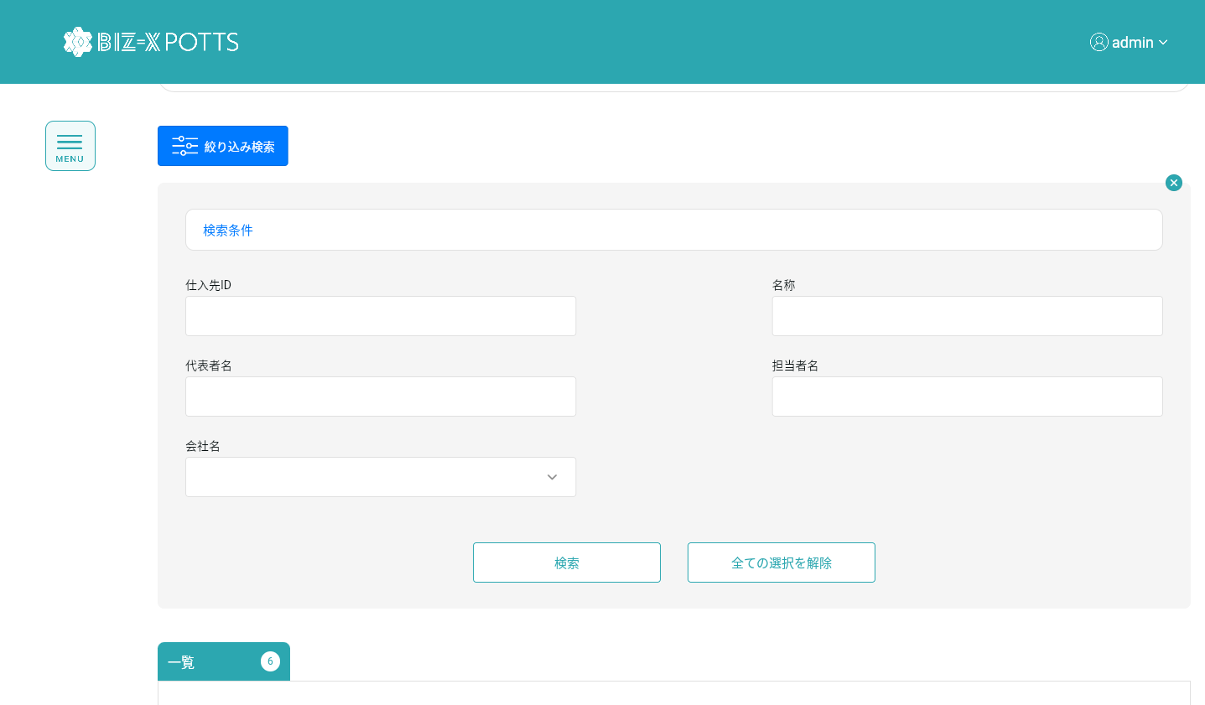
機能設計書 |  | システム名 | プロジェクト名 | 登録日付 |  | 更新日付
 |  | Biz-X POTTS
画面レイアウト |  | サブシステム名 | 機能名名 | 登録担当者 |  | 更新担当者
 |  | マスタ | 仕入先マスタ管理

 | 画面レイアウト

 |  |  |  |  | クリア：データを消去し、ページ状態に戻す
 |  |  |  |  | 明細：グレーボタン：登录
 |  |  |  |  | 修正：正常ボタン：修正
 |  |  |  |  | 初期化：通常ボタン：登録

画面 (SP)
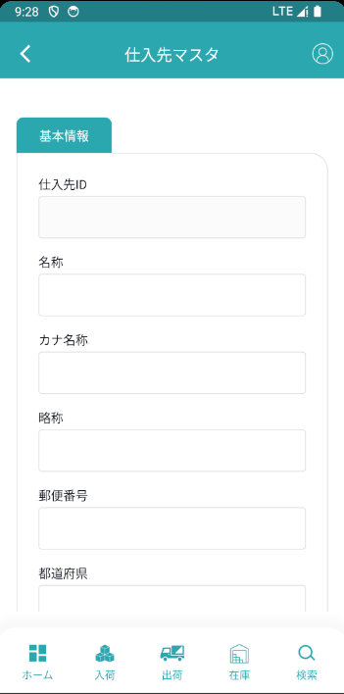
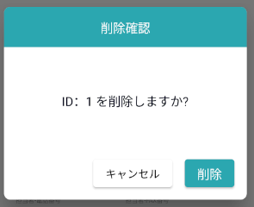
機能設計書 |  | システム名 | プロジェクト名 | 登録日付 | 更新日付
 |  | Biz-X POTTS
画面レイアウト |  | サブシステム名 | 機能名名 | 登録担当者 | 更新担当者
 |  | マスタ | 仕入先マスタ管理

 | 画面レイアウト

画面項目定義 (SP)
機能設計書 |  |  | システム名 |  |  |  | プロジェクト名 |  |  |  |  |  | 登録日付 |  |  | 更新日付
 |  |  | Biz-X POTTS
画面項目定義 |  |  | サブシステム名 |  |  |  | 機能名名 |  |  |  |  |  | 登録担当者 |  |  | 更新担当者
 |  |  | マスタ |  |  |  | 仕入先マスタ管理

No | 項目名 | ID | 種類 | 属性 | DB 桁数 | 画面 桁数 | IO | タブ | 必須 | 表示 | 配置 | IME | ref | chk | 書式 |  | 概要 | 登録時仕様 |  | 更新時仕様
 |  |  |  |  |  |  |  |  |  |  |  |  |  |  |  |  |  | 取得元 | 仕様 | 取得元 （照会/削除も同様） | 仕様
PC端参照
 | 基本情報
 | 仕入先ID |  |  |  |  |  |  |  |  |  |  |  |  |  |  |  | 修正時表示、非活性 | mtb_supplier(仕入先マスタ) | 仕入先ID
 | 名称 |  |  |  |  |  |  |  |  |  |  |  |  |  |  |  |  | mtb_supplier(仕入先マスタ) | 仕入先名称
 | カナ名称 |  |  |  |  |  |  |  |  |  |  |  |  |  |  |  |  | mtb_supplier(仕入先マスタ) | 仕入先_カナ名称
 | 略称 |  |  |  |  |  |  |  |  |  |  |  |  |  |  |  |  | mtb_supplier(仕入先マスタ) | 仕入先_略称
 | 郵便番号 |  |  |  |  |  |  |  |  |  |  |  |  |  |  |  |  | mtb_supplier(仕入先マスタ) | 郵便番号
 | 都道府県 |  |  |  |  |  |  |  |  |  |  |  |  |  |  |  |  | mtb_supplier(仕入先マスタ) | 住所１
 | 市区町村 |  |  |  |  |  |  |  |  |  |  |  |  |  |  |  |  | mtb_supplier(仕入先マスタ) | 住所２
 | 住所 |  |  |  |  |  |  |  |  |  |  |  |  |  |  |  |  | mtb_supplier(仕入先マスタ) | 住所３
 | 電話番号 |  |  |  |  |  |  |  |  |  |  |  |  |  |  |  |  | mtb_supplier(仕入先マスタ) | 電話番号
 | FAX番号 |  |  |  |  |  |  |  |  |  |  |  |  |  |  |  |  | mtb_supplier(仕入先マスタ) | FAX番号
 | 代表者名 |  |  |  |  |  |  |  |  |  |  |  |  |  |  |  |  | mtb_supplier(仕入先マスタ) | 仕入先_代表者
 | 担当者名 |  |  |  |  |  |  |  |  |  |  |  |  |  |  |  |  | mtb_supplier(仕入先マスタ) | 仕入先_担当者
 | 担当者-電話番号 |  |  |  |  |  |  |  |  |  |  |  |  |  |  |  |  | mtb_supplier(仕入先マスタ) | 仕入先_担当者_電話番号
 | 担当者-FAX番号 |  |  |  |  |  |  |  |  |  |  |  |  |  |  |  |  | mtb_supplier(仕入先マスタ) | 仕入先_担当者_FAX番号
 | 担当者-EMAIL |  |  |  |  |  |  |  |  |  |  |  |  |  |  |  |  | mtb_supplier(仕入先マスタ) | 仕入先_担当者_EMAIL
 | 社内備考1 |  |  |  |  |  |  |  |  |  |  |  |  |  |  |  |  | mtb_supplier(仕入先マスタ) | 仕入先_社内備考１
 | 社内備考2 |  |  |  |  |  |  |  |  |  |  |  |  |  |  |  |  | mtb_supplier(仕入先マスタ) | 仕入先_社内備考2
 | 会社名 |  |  |  |  |  |  |  |  |  |  |  |  |  |  |  | admin管理者ログイン時に表示 | mtb_company(会社情報マスタ) | 会社名_名称 | admin管理者
 | 検索条件
 | 仕入先ID |  |  |  |  |  |  |  |  |  |  |  |  |  |  |  |  | mtb_supplier(仕入先マスタ) | 仕入先ID
 | 名称 |  |  |  |  |  |  |  |  |  |  |  |  |  |  |  |  | mtb_supplier(仕入先マスタ) | 仕入先名称
 | 代表者名 |  |  |  |  |  |  |  |  |  |  |  |  |  |  |  |  | mtb_supplier(仕入先マスタ) | 仕入先_代表者
 | 担当者名 |  |  |  |  |  |  |  |  |  |  |  |  |  |  |  |  | mtb_supplier(仕入先マスタ) | 仕入先_担当者
 | 会社名 |  |  |  |  |  |  |  |  |  |  |  |  |  |  |  | admin管理者ログイン時に表示 | mtb_company(会社情報マスタ) | 会社名_名称 | admin管理者
 | 仕入先明細一覧
 | 仕入先ID |  |  |  |  |  |  |  |  |  |  |  |  |  |  |  |  | mtb_supplier(仕入先マスタ) | 仕入先ID
 | 名称 |  |  |  |  |  |  |  |  |  |  |  |  |  |  |  |  | mtb_supplier(仕入先マスタ) | 仕入先名称
 | カナ名称 |  |  |  |  |  |  |  |  |  |  |  |  |  |  |  |  | mtb_supplier(仕入先マスタ) | 仕入先_カナ名称
 | 略称 |  |  |  |  |  |  |  |  |  |  |  |  |  |  |  |  | mtb_supplier(仕入先マスタ) | 仕入先_略称
 | 郵便番号 |  |  |  |  |  |  |  |  |  |  |  |  |  |  |  |  | mtb_supplier(仕入先マスタ) | 郵便番号
 | 都道府県 |  |  |  |  |  |  |  |  |  |  |  |  |  |  |  |  | mtb_supplier(仕入先マスタ) | 住所１
 | 市区町村 |  |  |  |  |  |  |  |  |  |  |  |  |  |  |  |  | mtb_supplier(仕入先マスタ) | 住所２
 | 住所 |  |  |  |  |  |  |  |  |  |  |  |  |  |  |  |  | mtb_supplier(仕入先マスタ) | 住所３
 | 電話番号 |  |  |  |  |  |  |  |  |  |  |  |  |  |  |  |  | mtb_supplier(仕入先マスタ) | 電話番号
 | FAX番号 |  |  |  |  |  |  |  |  |  |  |  |  |  |  |  |  | mtb_supplier(仕入先マスタ) | FAX番号
 | 代表者名 |  |  |  |  |  |  |  |  |  |  |  |  |  |  |  |  | mtb_supplier(仕入先マスタ) | 仕入先_代表者
 | 担当者名 |  |  |  |  |  |  |  |  |  |  |  |  |  |  |  |  | mtb_supplier(仕入先マスタ) | 仕入先_担当者
 | 担当者-電話番号 |  |  |  |  |  |  |  |  |  |  |  |  |  |  |  |  | mtb_supplier(仕入先マスタ) | 仕入先_担当者_電話番号
 | 担当者-FAX番号 |  |  |  |  |  |  |  |  |  |  |  |  |  |  |  |  | mtb_supplier(仕入先マスタ) | 仕入先_担当者_FAX番号
 | 担当者-EMAIL |  |  |  |  |  |  |  |  |  |  |  |  |  |  |  |  | mtb_supplier(仕入先マスタ) | 仕入先_担当者_EMAIL
 | 会社名 |  |  |  |  |  |  |  |  |  |  |  |  |  |  |  | admin管理者ログイン時に表示 | mtb_company(会社情報マスタ) | 会社名_名称 | admin管理者

イベント仕様 (SP)
機能設計書 |  |  | システム名 |  | プロジェクト名 | 登録日付 |  | 更新日付
 |  |  | Biz-X POTTS
イベント仕様 |  |  | サブシステム名 |  | 機能名名 | 登録担当者 |  | 更新担当者
 |  |  | マスタ |  | 仕入先マスタ管理

PC端参照
No | 対象 | イベント |  | 処理内容 |  |  | 備考
 |  | 初期化 |  | 現在ログインしているユーザの会社検索対応データに基づいて一覧画面に表示される 検索表：mtb_supplier（仕入先マスタ） 基本情報が空で、登録可能な状態に戻ります |  |  | admin管理者
 |  |  |  | 現在ログインしているユーザの会社検索対応データに基づいて一覧画面に表示される 検索表：mtb_supplier（仕入先マスタ） 条件：会社_ID＝登録者の会社ID 基本情報が空で、登録可能な状態に戻ります |  |  | 会社管理者
 |  | クリア |  | 基本情報の項目のデータを消去し、ページ状態をページ状態に戻す
 |  | 登録/修正 |  | 登録/修正：必須項目がすべて記入されているかどうかをチェック チェックが通過したら、データを挿入/更新する 挿入/更新表：mtb_supplier（仕入先マスタ）
 | 検索条件 | 検索 |  | 設定された検索条件に基づいて検索を行う 検索表：mtb_supplier（仕入先マスタ） 条件：「仕入先ID」＝画面入力の「仕入先ID」 「仕入先名称」like画面入力の「名称」 「仕入先_代表者」like画面入力の「代表者名」 「仕入先_担当者」like画面入力の「担当者名」 「会社_ ID」=画面入力の「会社名」の会社ID 検索結果が画面に表示される |  |  | admin管理者
 |  |  |  | 設定された検索条件に基づいて検索を行う 検索表：mtb_supplier（仕入先マスタ） 条件：「仕入先ID」＝画面入力の「仕入先ID」 「仕入先名称」like画面入力の「名称」 「仕入先_代表者」like画面入力の「代表者名」 「仕入先_担当者」like画面入力の「担当者名」 「会社_ ID」=登録者の会社ID 検索結果が画面に表示される |  |  | 会社管理者
 |  | 検索条件全解除 |  | 現在記入されている検索条件をクリアする
 | table一覧データ | 明細 |  | 明細をクリックすると、対応データが基本情報に表示されます。変更できません。登録ボタンはグレーです
 | table一覧データ | 修正 |  | 修正をクリックすると、対応データが基本情報に表示されます。修正可能です。クリック修正、データを更新する
 | table一覧データ | 削除 |  | 削除をクリックして、ダイアログボックスを表示します。対応するデータを削除します。 更新表：mtb_supplier（仕入先マスタ） 条件：id=選択データの「id」 フィールド：「削除区分」=「1：強制終了」

